Pasaporte - HC
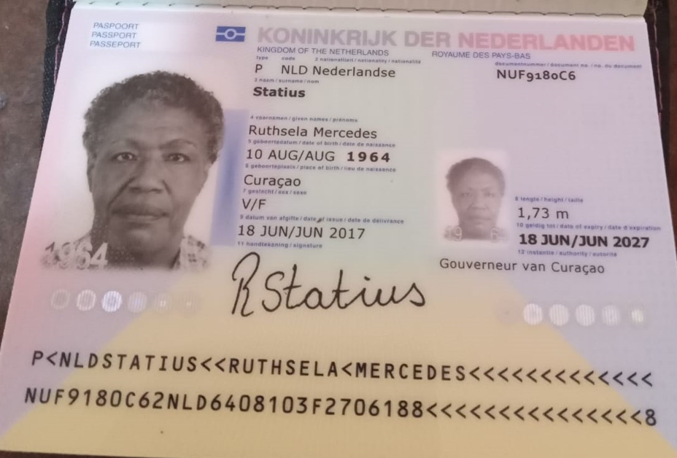

Nombre | RUTHSELA | Nombre
Nombre | MERCEDES | Nombre
Apellido | STATIUS | Apellido
Apellido de casada |  | Apellido de casada
Género: . | Femenino | Género: .
Pasaporte | NUF9180C6 | Pasaporte
Fecha de nacimiento | 10 de agosto 1964 | Fecha de nacimiento
Edad | 61 | Edad
Estado civil |  | Estado civil
Dirección |  | Dirección
Nacionalidad y domicilio: | Curazao | Nacionalidad y domicilio:
Email: | Sharelism@yahoo.com | Email:
Teléfono | 59995277964 | Teléfono
Profesión |  | Profesión
RH |  | RH
Seguro |  | Seguro
Peso |  | Peso
Altura |  | Altura
Idioma |  | Idioma
Estadia:
 |  | Salud

Confirmación de



